Page 1
序号 | 款号 | 名称 | 颜色 | 规格 | 供应商型号 | 数量 | 单位 | 交货期 | 产前样 | 明细ID/备注
1 | 198945 | 备扣袋 |  |  | JJW-GE-SP-001 | 4450 | 只 |  |  | 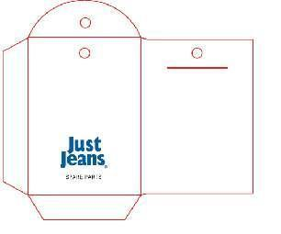
2 |  | 备扣袋样衣 |  |  |  | 60 | 只 |  | 吴林霞
3 | 150497 | 备扣袋 |  |  | JJW-GE-SP-001 | 120 | 只
4 |  | 备扣袋样衣 |  |  |  | 5 | 只 |  | 吴林霞
合计 |  |  |  |  |  | 4635
吴林霞样衣标地址寄宁波：浙江省宁波市海曙区启运路281号，17815515013，芦欢欢 大货地址：安徽省阜阳市颍上县颖泰路东200米安徽登冠新能源电动车科技有限公司，安徽裕尚服饰有限公司，姜汉收，电话；13957857469

